使い方
＜本ファイル（令和７年度版）＞
令和６年度版のファイルと使い方は同様です。
変更しているのは、
・令和７年度への時点修正
・入力表の備考欄に、日祝の場合「夜間閉館ではなく17時閉館」を自動表示
のみです。
入力方法（本ファイルの使い方） ～作業年度ごとにファイルを作成・保存してください～

1 はじめに
 | 「休館日・祝日」シートに、「毎月の施設点検による休館日」を入力します（赤枠部分に日付のみを入力してください）

ここに入力！

２ 毎月（利用申込のない夜間閉館を区に申請する際）
 | (1)「入力表」シートにおいて、「Ｅ列」で「利用申込のない夜間閉館」をプルダウン選択します。
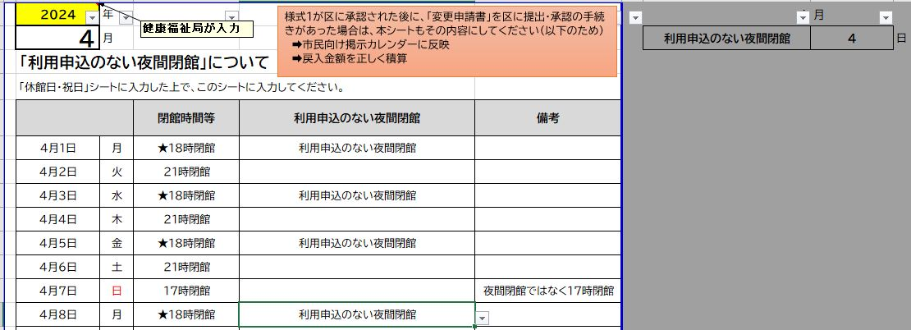

プルダウン選択！

 | (2)上記の入力表から、様式１（区への申請用）シートに自動反映されます。該当月の分を区に申請ください。
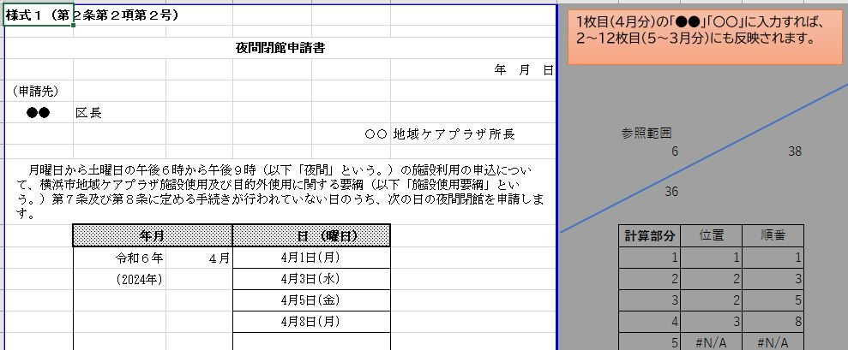

３ 毎月（区からの承認後の市民向け掲示（館内掲示及びホームページ掲載用（PDF））
 | 「市民向け掲示カレンダー」シートに、コメントどおり入力ください。閉館時間・休館日が正しく自動反映されるはずです。
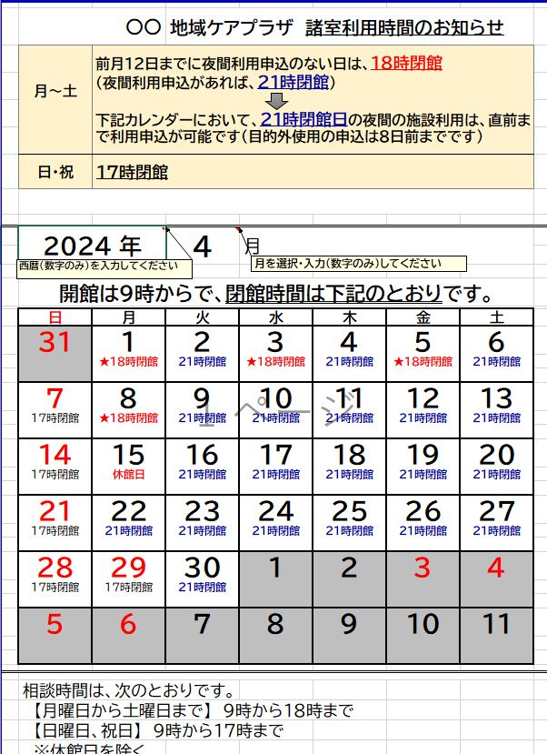

入力表（利用申込のない夜間閉館）
様式１が区に承認された後に、「変更申請書」を区に提出・承認の手続きがあった場合は、本シートもその内容にしてください（以下のため）
➡市民向け掲示カレンダーに反映
➡戻入金額を正しく積算
2025 | 年 |  |  |  | 4 | 月
4 | 月 |  |  |  | 利用申込のない夜間閉館 | 10 | 日
「利用申込のない夜間閉館」について
「休館日・祝日」シートに入力した上で、このシートに入力してください。
 |  | 閉館時間等 | 利用申込のない夜間閉館 | 備考
2025-04-01 | 火 | ★18時閉館 | 利用申込のない夜間閉館
2025-04-02 | 水 | ★18時閉館 | 利用申込のない夜間閉館
2025-04-03 | 木 | ★18時閉館 | 利用申込のない夜間閉館
2025-04-04 | 金 | ★18時閉館 | 利用申込のない夜間閉館
2025-04-05 | 土 | 21時閉館
2025-04-06 | 日 | 17時閉館 |  | 夜間閉館ではなく17時閉館
2025-04-07 | 月 | ★18時閉館 | 利用申込のない夜間閉館
2025-04-08 | 火 | 21時閉館
2025-04-09 | 水 | 21時閉館
2025-04-10 | 木 | ★18時閉館 | 利用申込のない夜間閉館
2025-04-11 | 金 | 21時閉館
2025-04-12 | 土 | 21時閉館
2025-04-13 | 日 | 17時閉館 |  | 夜間閉館ではなく17時閉館
2025-04-14 | 月 | ★18時閉館 | 利用申込のない夜間閉館
2025-04-15 | 火 | ★18時閉館 | 利用申込のない夜間閉館
2025-04-16 | 水 | 21時閉館
2025-04-17 | 木 | 21時閉館
2025-04-18 | 金 | 21時閉館
2025-04-19 | 土 | 21時閉館
2025-04-20 | 日 | 17時閉館 |  | 夜間閉館ではなく17時閉館
2025-04-21 | 月 | 休館日
2025-04-22 | 火 | 21時閉館
2025-04-23 | 水 | 21時閉館
2025-04-24 | 木 | ★18時閉館 | 利用申込のない夜間閉館
2025-04-25 | 金 | 21時閉館
2025-04-26 | 土 | ★18時閉館 | 利用申込のない夜間閉館
2025-04-27 | 日 | 17時閉館 |  | 夜間閉館ではなく17時閉館
2025-04-28 | 月 | 21時閉館
2025-04-29 | 火 | 17時閉館 |  | 夜間閉館ではなく17時閉館
2025-04-30 | 水 | 21時閉館

2025 | 年 |  |  | （様式１） | 5 | 月
5 | 月 |  |  |  | 利用申込のない夜間閉館 | 8 | 日
地域ケアプラザ夜間開館・閉館入力表
「休館日・祝日」シートに施設点検日による休館日を入力した上で、このシートに入力してください。

 |  | 閉館時間等 | 利用申込のない夜間閉館 | 備考
2025-05-01 | 木 | ★18時閉館 | 利用申込のない夜間閉館
2025-05-02 | 金 | ★18時閉館 | 利用申込のない夜間閉館
2025-05-03 | 土 | 17時閉館 |  | 夜間閉館ではなく17時閉館
2025-05-04 | 日 | 17時閉館 |  | 夜間閉館ではなく17時閉館
2025-05-05 | 月 | 17時閉館 |  | 夜間閉館ではなく17時閉館
2025-05-06 | 火 | 17時閉館 |  | 夜間閉館ではなく17時閉館
2025-05-07 | 水 | 21時閉館
2025-05-08 | 木 | 21時閉館
2025-05-09 | 金 | 21時閉館
2025-05-10 | 土 | ★18時閉館 | 利用申込のない夜間閉館
2025-05-11 | 日 | 17時閉館 |  | 夜間閉館ではなく17時閉館
2025-05-12 | 月 | ★18時閉館 | 利用申込のない夜間閉館
2025-05-13 | 火 | 21時閉館
2025-05-14 | 水 | 21時閉館
2025-05-15 | 木 | 21時閉館
2025-05-16 | 金 | 21時閉館
2025-05-17 | 土 | 21時閉館
2025-05-18 | 日 | 17時閉館 |  | 夜間閉館ではなく17時閉館
2025-05-19 | 月 | 休館日
2025-05-20 | 火 | ★18時閉館 | 利用申込のない夜間閉館
2025-05-21 | 水 | 21時閉館
2025-05-22 | 木 | 21時閉館
2025-05-23 | 金 | 21時閉館
2025-05-24 | 土 | ★18時閉館 | 利用申込のない夜間閉館
2025-05-25 | 日 | 17時閉館 |  | 夜間閉館ではなく17時閉館
2025-05-26 | 月 | 21時閉館
2025-05-27 | 火 | 21時閉館
2025-05-28 | 水 | 21時閉館
2025-05-29 | 木 | ★18時閉館 | 利用申込のない夜間閉館
2025-05-30 | 金 | 21時閉館
2025-05-31 | 土 | ★18時閉館 | 利用申込のない夜間閉館

2025 | 年 |  |  | （様式１） | 6 | 月
6 | 月 |  |  |  | 利用申込のない夜間閉館 | 10 | 日
地域ケアプラザ夜間開館・閉館入力表
「休館日・祝日」シートに施設点検日による休館日を入力した上で、このシートに入力してください。

 |  | 閉館時間等 | 利用申込のない夜間閉館 | 備考
2025-06-01 | 日 | 17時閉館 |  | 夜間閉館ではなく17時閉館
2025-06-02 | 月 | ★18時閉館 | 利用申込のない夜間閉館
2025-06-03 | 火 | ★18時閉館 | 利用申込のない夜間閉館
2025-06-04 | 水 | 21時閉館
2025-06-05 | 木 | ★18時閉館 | 利用申込のない夜間閉館
2025-06-06 | 金 | 21時閉館
2025-06-07 | 土 | ★18時閉館 | 利用申込のない夜間閉館
2025-06-08 | 日 | 17時閉館 |  | 夜間閉館ではなく17時閉館
2025-06-09 | 月 | ★18時閉館 | 利用申込のない夜間閉館
2025-06-10 | 火 | 21時閉館
2025-06-11 | 水 | 21時閉館
2025-06-12 | 木 | ★18時閉館 | 利用申込のない夜間閉館
2025-06-13 | 金 | 21時閉館
2025-06-14 | 土 | 21時閉館
2025-06-15 | 日 | 17時閉館 |  | 夜間閉館ではなく17時閉館
2025-06-16 | 月 | 休館日
2025-06-17 | 火 | ★18時閉館 | 利用申込のない夜間閉館
2025-06-18 | 水 | 21時閉館
2025-06-19 | 木 | 21時閉館
2025-06-20 | 金 | 21時閉館
2025-06-21 | 土 | 21時閉館
2025-06-22 | 日 | 17時閉館 |  | 夜間閉館ではなく17時閉館
2025-06-23 | 月 | ★18時閉館 | 利用申込のない夜間閉館
2025-06-24 | 火 | 21時閉館
2025-06-25 | 水 | 21時閉館
2025-06-26 | 木 | ★18時閉館 | 利用申込のない夜間閉館
2025-06-27 | 金 | 21時閉館
2025-06-28 | 土 | ★18時閉館 | 利用申込のない夜間閉館
2025-06-29 | 日 | 17時閉館 |  | 夜間閉館ではなく17時閉館
2025-06-30 | 月 | 21時閉館

2025 | 年 |  |  | （様式１） | 7 | 月
7 | 月 |  |  |  | 利用申込のない夜間閉館 | 9 | 日
地域ケアプラザ夜間開館・閉館入力表
「休館日・祝日」シートに施設点検日による休館日を入力した上で、このシートに入力してください。

 |  | 閉館時間等 | 利用申込のない夜間閉館 | 備考
2025-07-01 | 火 | ★18時閉館 | 利用申込のない夜間閉館
2025-07-02 | 水 | 21時閉館
2025-07-03 | 木 | ★18時閉館 | 利用申込のない夜間閉館
2025-07-04 | 金 | 21時閉館
2025-07-05 | 土 | 21時閉館
2025-07-06 | 日 | 17時閉館 |  | 夜間閉館ではなく17時閉館
2025-07-07 | 月 | ★18時閉館 | 利用申込のない夜間閉館
2025-07-08 | 火 | 21時閉館
2025-07-09 | 水 | 21時閉館
2025-07-10 | 木 | ★18時閉館 | 利用申込のない夜間閉館
2025-07-11 | 金 | 21時閉館
2025-07-12 | 土 | 21時閉館
2025-07-13 | 日 | 17時閉館 |  | 夜間閉館ではなく17時閉館
2025-07-14 | 月 | ★18時閉館 | 利用申込のない夜間閉館
2025-07-15 | 火 | ★18時閉館 | 利用申込のない夜間閉館
2025-07-16 | 水 | 21時閉館
2025-07-17 | 木 | ★18時閉館 | 利用申込のない夜間閉館
2025-07-18 | 金 | 21時閉館
2025-07-19 | 土 | 21時閉館
2025-07-20 | 日 | 17時閉館 |  | 夜間閉館ではなく17時閉館
2025-07-21 | 月 | 休館日
2025-07-22 | 火 | 21時閉館
2025-07-23 | 水 | 21時閉館
2025-07-24 | 木 | 21時閉館
2025-07-25 | 金 | 21時閉館
2025-07-26 | 土 | 21時閉館
2025-07-27 | 日 | 17時閉館 |  | 夜間閉館ではなく17時閉館
2025-07-28 | 月 | 21時閉館
2025-07-29 | 火 | ★18時閉館 | 利用申込のない夜間閉館
2025-07-30 | 水 | 21時閉館
2025-07-31 | 木 | ★18時閉館 | 利用申込のない夜間閉館

2025 | 年 |  |  | （様式１） | 8 | 月
8 | 月 |  |  |  | 利用申込のない夜間閉館 | 9 | 日
地域ケアプラザ夜間開館・閉館入力表
「休館日・祝日」シートに施設点検日による休館日を入力した上で、このシートに入力してください。

 |  | 閉館時間等 | 利用申込のない夜間閉館 | 備考
2025-08-01 | 金 | 21時閉館
2025-08-02 | 土 | 21時閉館
2025-08-03 | 日 | 17時閉館 |  | 夜間閉館ではなく17時閉館
2025-08-04 | 月 | ★18時閉館 | 利用申込のない夜間閉館
2025-08-05 | 火 | ★18時閉館 | 利用申込のない夜間閉館
2025-08-06 | 水 | 21時閉館
2025-08-07 | 木 | ★18時閉館 | 利用申込のない夜間閉館
2025-08-08 | 金 | 21時閉館
2025-08-09 | 土 | 21時閉館
2025-08-10 | 日 | 17時閉館 |  | 夜間閉館ではなく17時閉館
2025-08-11 | 月 | 17時閉館 |  | 夜間閉館ではなく17時閉館
2025-08-12 | 火 | 21時閉館
2025-08-13 | 水 | ★18時閉館 | 利用申込のない夜間閉館
2025-08-14 | 木 | ★18時閉館 | 利用申込のない夜間閉館
2025-08-15 | 金 | ★18時閉館 | 利用申込のない夜間閉館
2025-08-16 | 土 | 21時閉館
2025-08-17 | 日 | 17時閉館 |  | 夜間閉館ではなく17時閉館
2025-08-18 | 月 | 休館日
2025-08-19 | 火 | ★18時閉館 | 利用申込のない夜間閉館
2025-08-20 | 水 | 21時閉館
2025-08-21 | 木 | 21時閉館
2025-08-22 | 金 | 21時閉館
2025-08-23 | 土 | 21時閉館
2025-08-24 | 日 | 17時閉館 |  | 夜間閉館ではなく17時閉館
2025-08-25 | 月 | 21時閉館
2025-08-26 | 火 | 21時閉館
2025-08-27 | 水 | 21時閉館
2025-08-28 | 木 | ★18時閉館 | 利用申込のない夜間閉館
2025-08-29 | 金 | 21時閉館
2025-08-30 | 土 | ★18時閉館 | 利用申込のない夜間閉館
2025-08-31 | 日 | 17時閉館 |  | 夜間閉館ではなく17時閉館

2025 | 年 |  |  | （様式１） | 9 | 月
9 | 月 |  |  |  | 利用申込のない夜間閉館 | 10 | 日
地域ケアプラザ夜間開館・閉館入力表
「休館日・祝日」シートに施設点検日による休館日を入力した上で、このシートに入力してください。

 |  | 閉館時間等 | 利用申込のない夜間閉館 | 備考
2025-09-01 | 月 | ★18時閉館 | 利用申込のない夜間閉館
2025-09-02 | 火 | ★18時閉館 | 利用申込のない夜間閉館
2025-09-03 | 水 | 21時閉館
2025-09-04 | 木 | ★18時閉館 | 利用申込のない夜間閉館
2025-09-05 | 金 | 21時閉館
2025-09-06 | 土 | ★18時閉館 | 利用申込のない夜間閉館
2025-09-07 | 日 | 17時閉館 |  | 夜間閉館ではなく17時閉館
2025-09-08 | 月 | ★18時閉館 | 利用申込のない夜間閉館
2025-09-09 | 火 | 21時閉館
2025-09-10 | 水 | 21時閉館
2025-09-11 | 木 | ★18時閉館 | 利用申込のない夜間閉館
2025-09-12 | 金 | 21時閉館
2025-09-13 | 土 | 21時閉館
2025-09-14 | 日 | 17時閉館 |  | 夜間閉館ではなく17時閉館
2025-09-15 | 月 | 休館日
2025-09-16 | 火 | ★18時閉館 | 利用申込のない夜間閉館
2025-09-17 | 水 | 21時閉館
2025-09-18 | 木 | 21時閉館
2025-09-19 | 金 | 21時閉館
2025-09-20 | 土 | 21時閉館
...

様式１（区への申請用）
１枚目（４月分）の「●●」「〇〇」に入力すれば、２～12枚目（５～３月分）にも反映されます。
＜健康福祉局内の注意事項＞
年度ごとにファイルを更新する際、「年月」の欄は、
・11行目、12行目
・380行目、381行目
を修正すること
様式１（第２条第２項第２号）

夜間閉館申請書
 |  |  |  |  | 2025年 3月 12日
（申請先）
磯子 | 区長
 |  |  |  | 洋光台 | 地域ケアプラザ所長 | 参照範囲
 |  |  |  |  |  | 6 |  | 38 | 該当部分が参照範囲
月曜日から土曜日の午後６時から午後９時（以下「夜間」という。）の施設利用の申込について、横浜市地域ケアプラザ施設使用及び目的外使用に関する要綱（以下「施設使用要綱」という。）第７条及び第８条に定める手続きが行われていない日のうち、次の日の夜間閉館を申請します。 |  |  |  |  |  | 36 |  |  | IFERROR(INDEX('入力表（利用申込のない夜間閉館）'!B$6:B$36,'様式１（区への申請用）'!J11,1),"")
 | 年月 |  | 日 | （曜日） |  | 計算部分 | 位置 | 順番 | MATCH("利用申込のない夜間閉館",'入力表（利用申込のない夜間閉館）'!E6:E36,0)
 | 令和７年 | ４月 | 2025-04-01 |  |  | 1 | 1 | 1 | MATCH("利用申込のない夜間閉館",INDIRECT("'入力表（利用申込のない夜間閉館）'!E"&6+J11&":E36"),0)
 | (2025年) |  | 2025-04-02 |  |  | 2 | 1 | 2
 |  |  | 2025-04-03 |  |  | 3 | 1 | 3
 |  |  | 2025-04-04 |  |  | 4 | 1 | 4
 |  |  |  |  |  | 5 | 3 | 7
 |  |  |  |  |  | 6 | 3 | 10
 |  |  |  |  |  | 7 | 4 | 14
...

市民向け掲示カレンダー
・「〇〇」は隣のシートから反映されます。
・カレンダーの上下の記載部分は、より分かりやすくするため変更いただいても構いません。
...
地域ケアプラザ 諸室利用時間のお知らせ
...
3 | 月
...

